概要図（作品に各タイトルを紐付け）
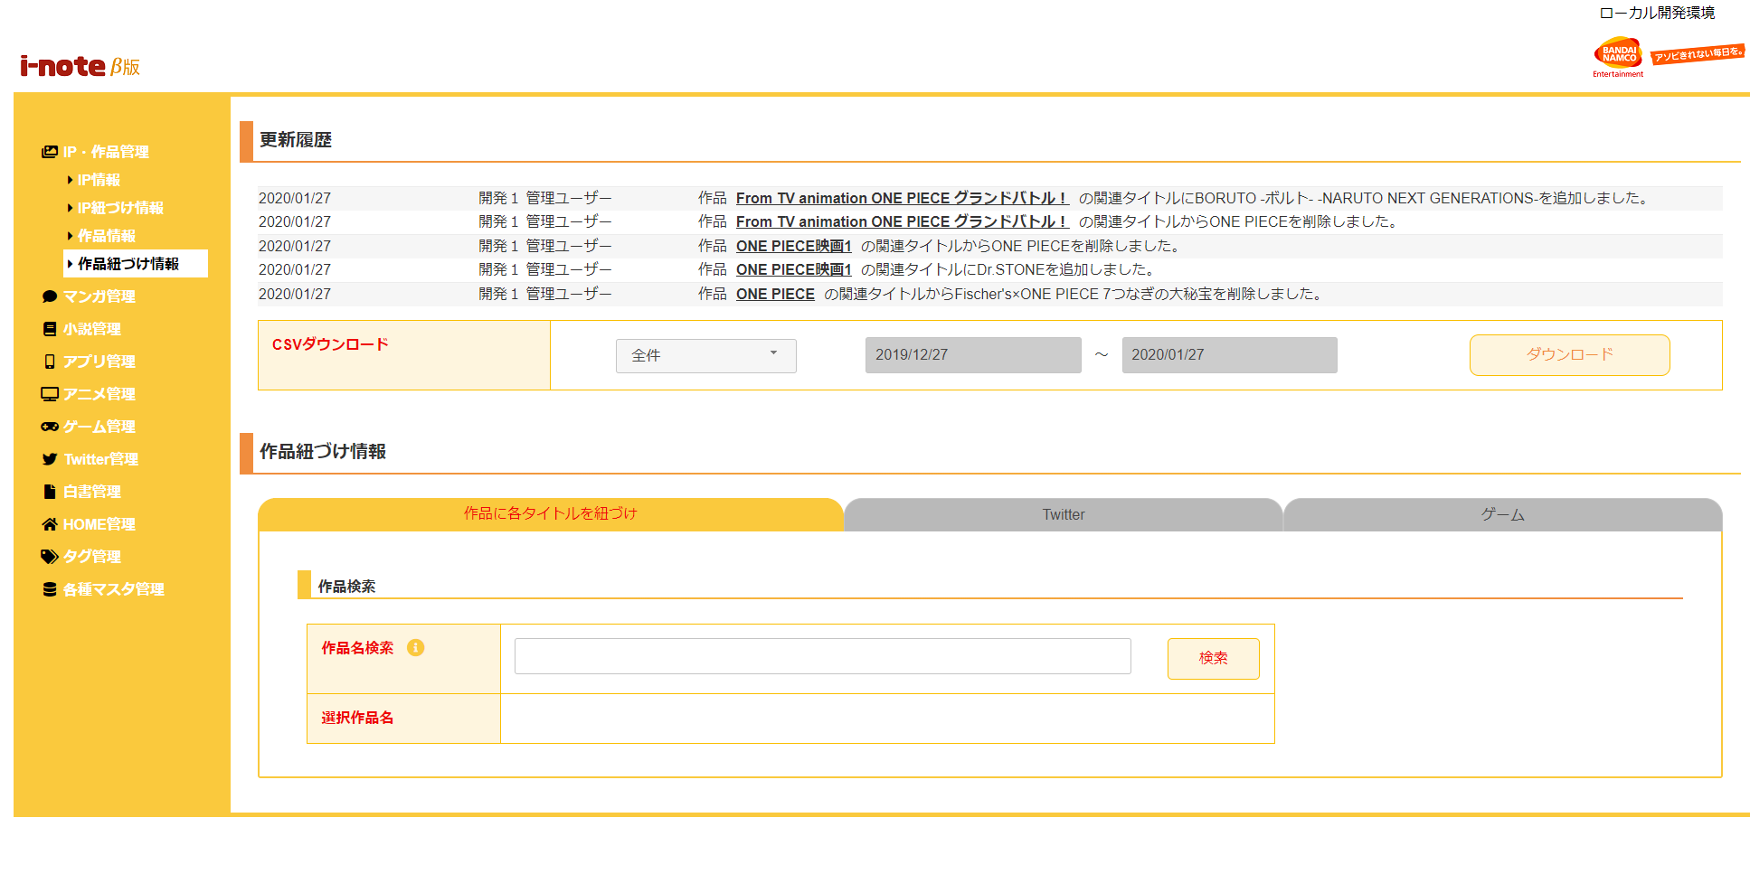
１．処理概要
 |  | [1] | 更新履歴表示領域
 |  |  | 領域説明： | 作品紐付け情報の更新を日付順（降順）で5件表示する。
１
 |  |  | 要素名 |  | 説明
 |  |  | 更新年月日 |  | 作品紐付け情報の更新日をYYYY/MM/DD形式で表示する。
 |  |  | 更新者 |  | 最終更新者を表示する。
 |  |  | 更新内容 |  | 作品 ＋ 作品名 + 更新内容（追加/削除）を表示する。

2
3
 |  | [2] | 作品紐付け情報更新履歴ダウンロード領域
 |  |  | 領域説明： | 作品紐付け情報を全件または期間指定でダウンロードできる。

 |  |  | 要素名 |  | 説明
 |  |  | ダウンロード範囲選択 |  | 更新履歴のダウンロード範囲を選択するセレクトボックス。
 |  |  |  |  |  | 1:全件（初期値）
４
 |  |  |  |  |  | 2:期間指定
 |  |  | ダウンロード期間（開始） |  | ダウンロード範囲選択が期間指定の場合、
 |  |  |  |  | ダウンロード開始日付をYYYY/MM/DD形式で入力。
 |  |  |  |  | 初期値：システム日付-1カ月
 |  |  | ダウンロード期間（終了） |  | ダウンロード範囲選択が期間指定の場合、更新履歴をダウンロード
 |  |  |  |  | ダウンロード終了日付をYYYY/MM/DD形式で入力。
 |  |  |  |  | 初期値：システム日付
 |  |  | ダウンロードボタン |  | 更新履歴をCSV形式で出力する。

 |  | [3] | 作品紐付け情報一覧表示領域
 |  |  | 領域説明： | 作品名による作品検索を行う

 |  |  | 要素名 |  | 説明
 |  |  | 作品名検索入力エリア |  | 検索したい作品名または作品かな名を入力する。

 |  |  | 作品名検索ボタン |  | 作品名検索入力エリアの値をもとに、作品検索（部分一致）を行い。
 |  |  |  |  | 検索した結果は作品を選択モーダルに表示する。

４
 |  | [4] | 「作品を選択」表示領域
 |  |  | 領域説明： | 作品情報を表示する

5
 |  |  | 要素名 |  | 説明
 |  |  | 選択ボタン |  | 選択した作品に関連タイトルを検索を行う。
 |  |  |  |  | 関連タイトル一覧を表示する。
 |  |  | キャンセルボタン |  | モーダルを閉じる。

 |  |  | ×ボタン |  | モーダルを閉じる。

 | 関連タイトル表示領域（作品選択後）
5
 |  | [5] | 関連タイトル表示領域
 |  |  | 領域説明： | 作品に関連するタイトル一覧を表示する

6
 |  |  | 要素名 |  |  | 説明
 |  |  | 検索カテゴリ |  |  | マンガ：選択すると、関連マンガタイトルデータを検索
 |  |  |  |  |  | 小説：選択すると、関連小説タイトルデータを検索
7
 |  |  |  |  |  | アニメ：選択すると、関連アニメタイトルデータを検索
 |  |  |  |  |  | アプリ：選択すると、関連アプリタイトルデータを検索
 |  |  |  |  |  | 白書：選択すると、関連白書タイトルデータを検索
 |  |  | 関連タイトル名検索入力エリア |  |  | 検索したいタイトル名を入力する。

 |  |  | 関連タイトル名検索ボタン |  |  | 関連タイトル名検索入力エリアの値をもとに、タイトル名検索（部分一致）を行い。
 |  |  |  |  |  | 検索した結果は関連タイトルを選択モーダルに表示する。
 |  |  | 紐付け解除ボタン |  |  | 関連タイトル紐付け解除確認モーダルを表示する。

6

 |  | [6] | 「関連作品を選択」表示領域
 |  |  | 領域説明： | 関連作品情報を表示する

 |  |  | 要素名 |  | 説明
 |  |  | チェックボックス |  | 関連作品を選択する。

 |  |  | 選択ボタン |  | 当タイトルを作品紐付け処理を行う。
 |  |  |  |  | モーダルを閉じる。
 |  |  | キャンセルボタン |  | モーダルを閉じる。

 |  |  | 関連タイトルを追加ボタン |  | チェックボックスを選択した場合、活性に表示する。
 |  |  |  |  | チェックボックスを選択してない場合、非活性に表示する。
 |  |  |  |  | 選択したタイトルを作品紐付け処理を行う。モーダルを閉じる。
 |  |  | ×ボタン |  | モーダルを閉じる。
 |  |  | 背景色灰色行 |  | 既に関連タイトルに存在するデータについて、背景色は灰色で表示する

7
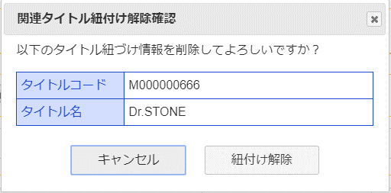

 |  | [7] | 関連タイトル紐付け解除確認モーダル

 |  |  | 要素名 |  | 説明
 |  |  | タイトルコード |  | 選択したタイトルコードを表示。
 |  |  | タイトル名 |  | 選択したタイトル名を表示。
 |  |  | 紐付け解除ボタン |  | 選択したタイトルを作品紐付けマスタから削除する。
 |  |  | キャンセルボタン |  | モーダルを閉じる。
 |  |  | ×ボタン |  | モーダルを閉じる。

概要図（Twitter）
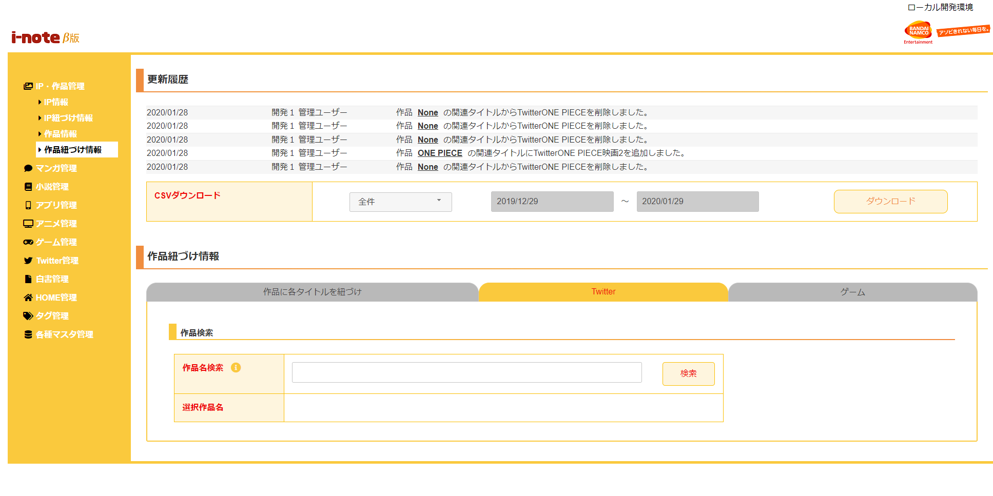
１．処理概要
 |  | [1] | 更新履歴表示領域
 |  |  | 領域説明： | 作品紐付け情報の更新を日付順（降順）で5件表示する。
１
 |  |  | 要素名 |  | 説明
 |  |  | 更新年月日 |  | 作品紐付け情報の更新日をYYYY/MM/DD形式で表示する。
 |  |  | 更新者 |  | 最終更新者を表示する。
 |  |  | 更新内容 |  | 作品名 ＋ 作品名 + 更新内容（追加/削除）を表示する。

2
3
 |  | [2] | 作品紐付け情報更新履歴ダウンロード領域
 |  |  | 領域説明： | 作品紐付け情報を全件または期間指定でダウンロードできる。

 |  |  | 要素名 |  | 説明
 |  |  | ダウンロード範囲選択 |  | 更新履歴のダウンロード範囲を選択するセレクトボックス。
 |  |  |  |  |  | 1:全件（初期値）
４
 |  |  |  |  |  | 2:期間指定
 |  |  | ダウンロード期間（開始） |  | ダウンロード範囲選択が期間指定の場合、
 |  |  |  |  | ダウンロード開始日付をYYYY/MM/DD形式で入力。
 |  |  |  |  | 初期値：システム日付-1カ月
 |  |  | ダウンロード期間（終了） |  | ダウンロード範囲選択が期間指定の場合、更新履歴をダウンロード
 |  |  |  |  | ダウンロード終了日付をYYYY/MM/DD形式で入力。
 |  |  |  |  | 初期値：システム日付
 |  |  | ダウンロードボタン |  | 更新履歴をCSV形式で出力する。

 |  | [3] | 作品紐付け情報一覧表示領域
 |  |  | 領域説明： | 作品名による作品検索を行う

 |  |  | 要素名 |  | 説明
 |  |  | 作品名検索入力エリア |  | 検索したい作品名を入力する。

 |  |  | 作品名検索ボタン |  | 作品名検索入力エリアの値をもとに、作品検索（部分一致）を行い。
 |  |  |  |  | 検索した結果は作品を選択モーダルに表示する。

４
 |  | [4] | 「作品を選択」表示領域
 |  |  | 領域説明： | 作品情報を表示する

5
 |  |  | 要素名 |  | 説明
 |  |  | 選択ボタン |  | 選択した作品に関連Twitterを検索を行う。
 |  |  |  |  | 関連Twitter一覧を表示する。
 |  |  | キャンセルボタン |  | モーダルを閉じる。

 |  |  | ×ボタン |  | モーダルを閉じる。

 | 関連Twitter表示領域（作品選択後）
5
6
 |  | [5] | 関連Twitter表示領域
 |  |  | 領域説明： | 作品に関連するTwitter一覧を表示する

 |  |  | 要素名 |  |  | 説明
 |  |  | 関連アカウント名検索入力エリア |  |  | 検索したいア関連カウント名を入力する。
7
 |  |  | 関連アカウント名検索ボタン |  |  | 関連アカウント名検索入力エリアの値をもとに、Twitter検索（部分一致）を行い。
 |  |  |  |  |  | 検索した結果は関連Twitterを選択モーダルに表示する。
 |  |  | 紐付け解除ボタン |  |  | 関連作品紐付け解除確認モーダルを表示する。

6
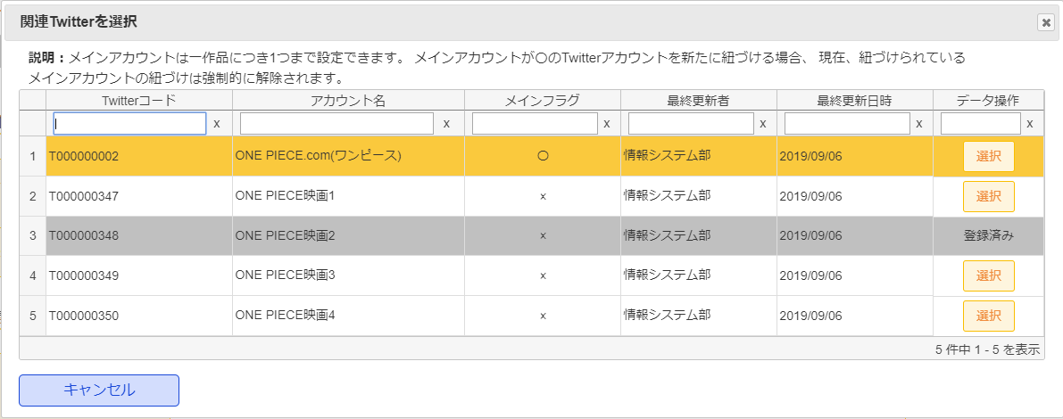

 |  | [6] | 「関連Twitterを選択」表示領域
 |  |  | 領域説明： | 関連Twitter情報を表示する

 |  |  | 要素名 |  | 説明
 |  |  | 選択ボタン |  | 当Twitterを作品紐付け処理を行う。
 |  |  |  |  | モーダルを閉じる。
 |  |  | キャンセルボタン |  | モーダルを閉じる。

 |  |  | ×ボタン |  | モーダルを閉じる。
 |  |  | 背景色灰色行 |  | 既に関連Twitter一覧に存在するデータについて、背景色は灰色で表示する。
 |  |  | 背景色オレンジ色行 |  | メインアカウントフラグがTrue（〇）のデータについて、背景色はオレンジ色で表示する。

7
 |  | [7] | 関連Twitter紐付け解除確認モーダル
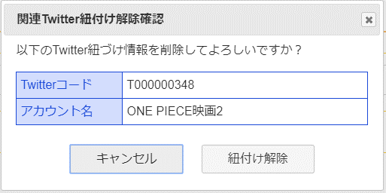
 |  |  | 要素名 |  | 説明
 |  |  | Twitterコード |  | 選択したTwitterコードを表示。
 |  |  | Twitter名 |  | 選択したTwitter名を表示。
 |  |  | 紐付け解除ボタン |  | 選択したTwitterを作品紐付けマスタから削除する。
 |  |  | キャンセルボタン |  | モーダルを閉じる。
 |  |  | ×ボタン |  | モーダルを閉じる。

概要図（ゲーム）
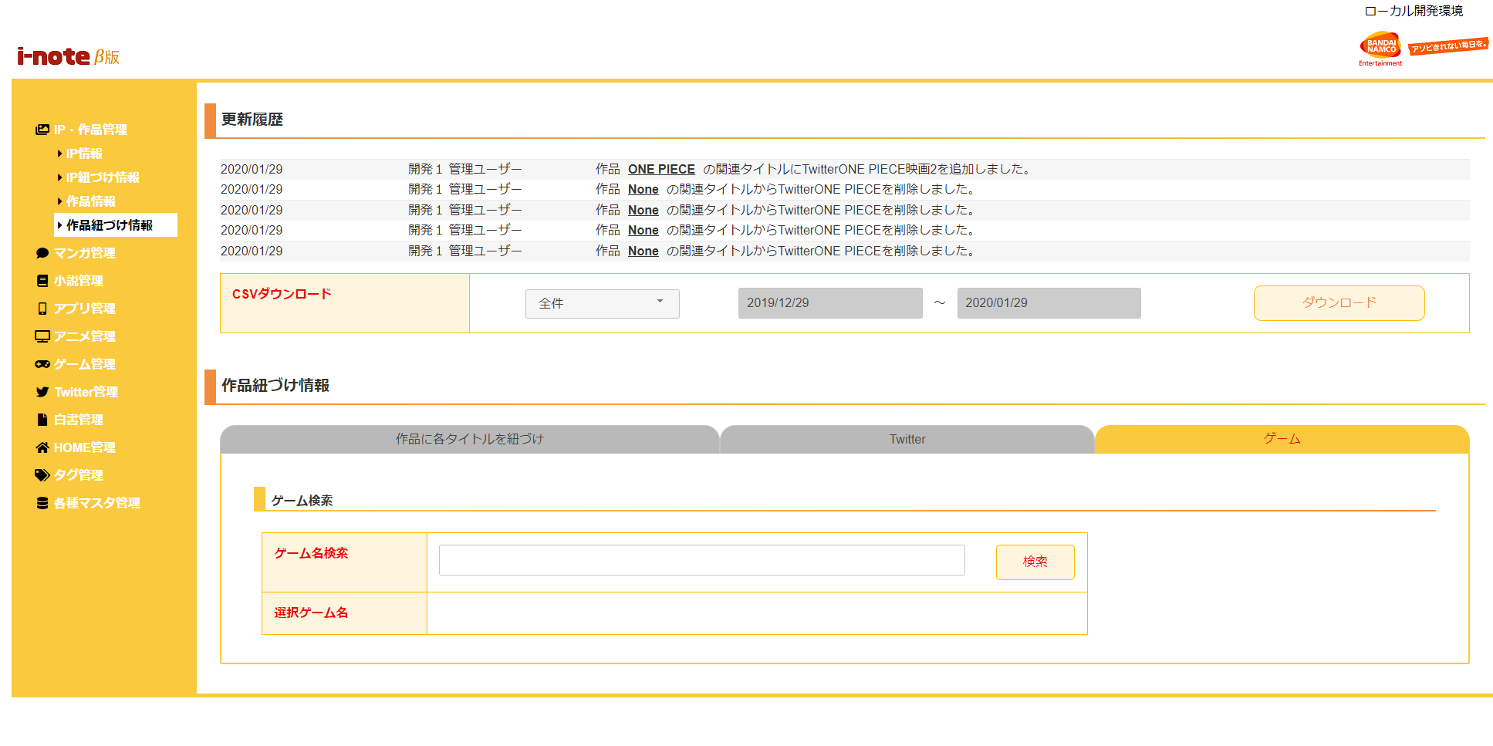
１．処理概要
 |  | [1] | 更新履歴表示領域
 |  |  | 領域説明： | 作品紐付け情報の更新を日付順（降順）で5件表示する。
１
 |  |  | 要素名 |  | 説明
 |  |  | 更新年月日 |  | 作品紐付け情報の更新日をYYYY/MM/DD形式で表示する。
 |  |  | 更新者 |  | 最終更新者を表示する。
 |  |  | 更新内容 |  | 作品 ＋ 作品名 + 更新内容（追加/削除）を表示する。

2
3
 |  | [2] | 作品紐付け情報更新履歴ダウンロード領域
 |  |  | 領域説明： | 作品紐付け情報を全件または期間指定でダウンロードできる。

 |  |  | 要素名 |  | 説明
 |  |  | ダウンロード範囲選択 |  | 更新履歴のダウンロード範囲を選択するセレクトボックス。
 |  |  |  |  |  | 1:全件（初期値）
４
 |  |  |  |  |  | 2:期間指定
 |  |  | ダウンロード期間（開始） |  | ダウンロード範囲選択が期間指定の場合、
 |  |  |  |  | ダウンロード開始日付をYYYY/MM/DD形式で入力。
 |  |  |  |  | 初期値：システム日付-1カ月
 |  |  | ダウンロード期間（終了） |  | ダウンロード範囲選択が期間指定の場合、更新履歴をダウンロード
 |  |  |  |  | ダウンロード終了日付をYYYY/MM/DD形式で入力。
 |  |  |  |  | 初期値：システム日付
 |  |  | ダウンロードボタン |  | 更新履歴をCSV形式で出力する。

 |  | [3] | 作品紐付け情報一覧表示領域
 |  |  | 領域説明： | ゲーム名によるゲーム検索を行う

 |  |  | 要素名 |  | 説明
 |  |  | ゲーム名検索入力エリア |  | 検索したいゲーム名を入力する。

 |  |  | ゲーム名検索ボタン |  | ゲーム名検索入力エリアの値をもとに、ゲーム検索（部分一致）を行い。
 |  |  |  |  | 検索した結果はゲームを選択モーダルに表示する。

４
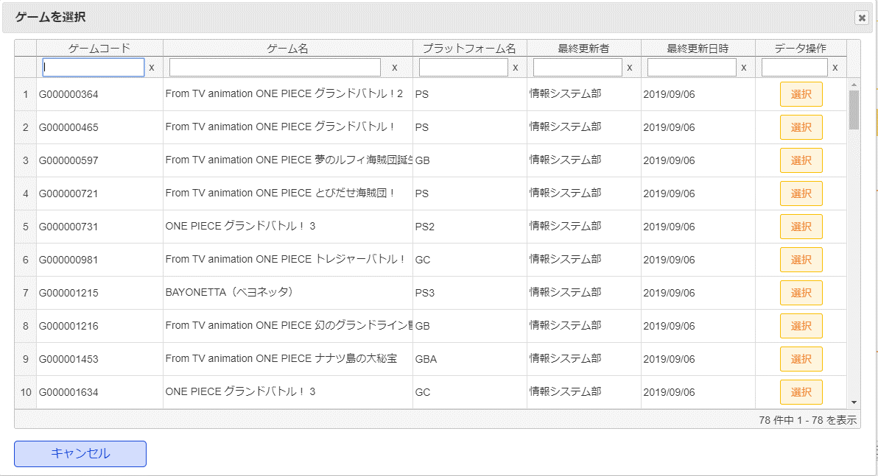
 |  | [4] | 「ゲームを選択」表示領域
 |  |  | 領域説明： | ゲーム情報を表示する
5
 |  |  | 要素名 |  | 説明
 |  |  | 選択ボタン |  | 選択したゲームに関連作品を検索を行う。
 |  |  |  |  | 関連作品一覧を表示する。
 |  |  | キャンセルボタン |  | モーダルを閉じる。

 |  |  | ×ボタン |  | モーダルを閉じる。

5
 | 関連作品表示領域（ゲーム選択後）
 |  | [5] | 関連作品表示領域
 |  |  | 領域説明： | ゲームに関連する作品一覧を表示する
6
 |  |  | 要素名 |  |  | 説明
 |  |  | 関連作品名検索入力エリア |  |  | 検索したい作品名または作品かな名を入力する。

7
 |  |  | 関連作品名検索ボタン |  |  | 関連作品名検索入力エリアの値をもとに、作品名検索（部分一致）を行い。
 |  |  |  |  |  | 検索した結果は関連作品を選択モーダルに表示する。
 |  |  | 紐付け解除ボタン |  |  | 関連作品紐付け解除確認モーダルを表示する。

6
 |  | [6] | 「関連作品を選択」表示領域
 |  |  | 領域説明： | 関連作品情報を表示する

 |  |  | 要素名 |  | 説明
 |  |  | チェックボックス |  | 関連作品を選択する。

 |  |  | 選択ボタン |  | 当ゲームを作品紐付け処理を行う。
 |  |  |  |  | モーダルを閉じる。
 |  |  | キャンセルボタン |  | モーダルを閉じる。

 |  |  | 関連作品を追加ボタン |  | チェックボックスを選択した場合、活性に表示する。
 |  |  |  |  | チェックボックスを選択してない場合、非活性に表示する。
 |  |  |  |  | 選択した作品を作品紐付け処理を行う。モーダルを閉じる。
 |  |  | ×ボタン |  | モーダルを閉じる。
 |  |  | 背景色灰色行 |  | 既に関連作品に存在するデータについて、背景色は灰色で表示する

7
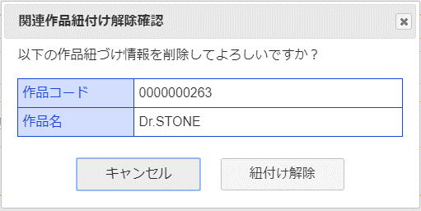
 |  | [7] | 関連作品紐付け解除確認モーダル

 |  |  | 要素名 |  | 説明
 |  |  | 作品コード |  | 選択した作品コードを表示。
 |  |  | 作品名 |  | 選択した作品名を表示。
 |  |  | 紐付け解除ボタン |  | 選択した作品を作品紐付けマスタから削除する。
 |  |  | キャンセルボタン |  | モーダルを閉じる。
 |  |  | ×ボタン |  | モーダルを閉じる。

